参考・源泉徴収票
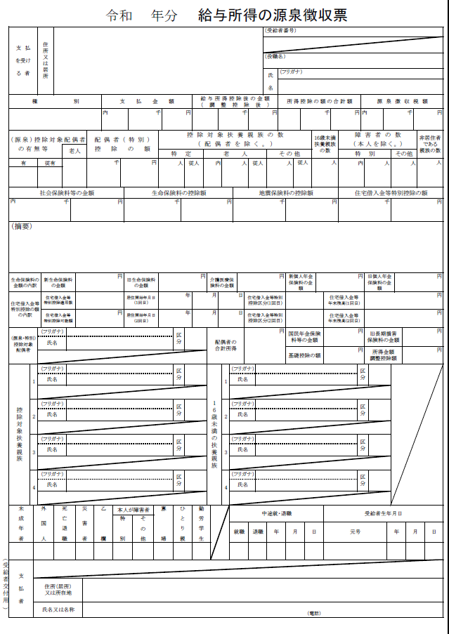

給与所得者は収入内訳書の「給与所得収入額欄」に，源泉徴収票の「支払金額」を記入して下さい。

源泉徴収票でひとり親世帯が確認できる場合は，戸籍謄本の提出は不要です。

家庭調書の勤務先等名はこの名称を記載して下さい。
異なる場合はお勤め先の職場名を記載してください。

参考・確定申告書
電子申告で受付印が無い場合は，第１表上部に送信日が記載されているものをご提出ください

※受付印のあるものをご提出ください
電子申告されている場合は，送信日が分かるものをご提出ください。
給与収入・年金以外の所得がある方は，収入内訳書の「給与以外の所得額」欄に
確定申告書「所得金額等」欄の該当項目の金額を記載して下さい。

参考・年金通知
年金額改定通知書

この年額を収入内訳書「給与所得収入額」欄の「年金」に記入してください。

年金振込通知書

この年金支払額×６回分（国民・厚生年金は２か月に１回支払い）を
収入内訳書「給与所得収入額」欄の「年金」に記入してください。

